4.1
Kierunek przewodzenia |  |  |  | Kierunek zaporowy |  |  |  | Wartość rezystora [Ohm]
 |  | Uin - Ur | U_R / R |  |  | Uin - Ur | U_R / R | 1000
U_{in} [V] | U_R [V] | U_{D} [V} | I_D [mA] | U_{in} [V] | U_R [V] | U_{D} [V} | I_D [mA]
0.50 | 0.145 | 0.355 | 0.145 | 0.3 | 0 | 0.3 | 0
1.00 | 0.572 | 0.428 | 0.572 | 0.4 | 0 | 0.4 | 0
2 | 1.566 | 0.434 | 1.566 | 0.5 | 0 | 0.5 | 0
3.00 | 2.538 | 0.462 | 2.538
1.50 | 1.03 | 0.47 | 1.03
Id = f(Ud)
5.00 | 4.52 | 0.48 | 4.52
4.50 | 4.013 | 0.487 | 4.013
2.5 | 2 | 0.5 | 2
4.00 | 3.49 | 0.51 | 3.49
3.50 | 2.985 | 0.515 | 2.985

4.5
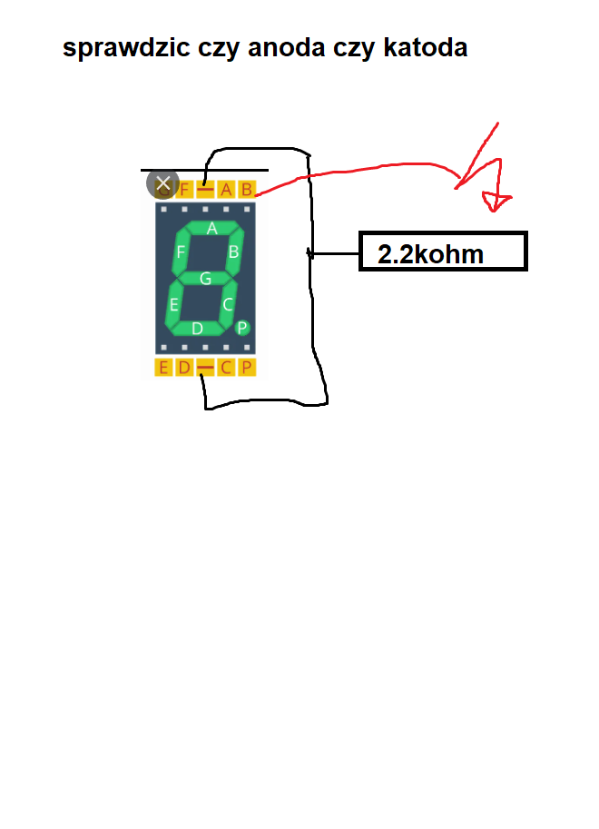

Dłuższa nóżka = anoda (+)
Krótsza nóżka = katoda (-)

 | wyswietlic 5

